Punto 7
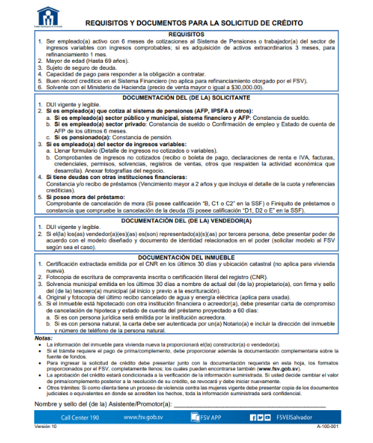
No. de Solicitud: 72-2024 - Punto 7

Edad requesito para hombres

Es para mayores de edad hasta 69 años. No hay distición entre hombres y mujeres.

